CONFIRMACION
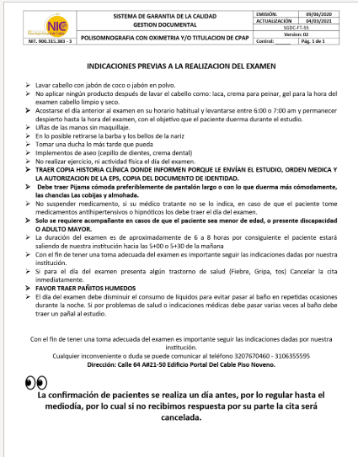

PREPARACION

